コンパイル手順
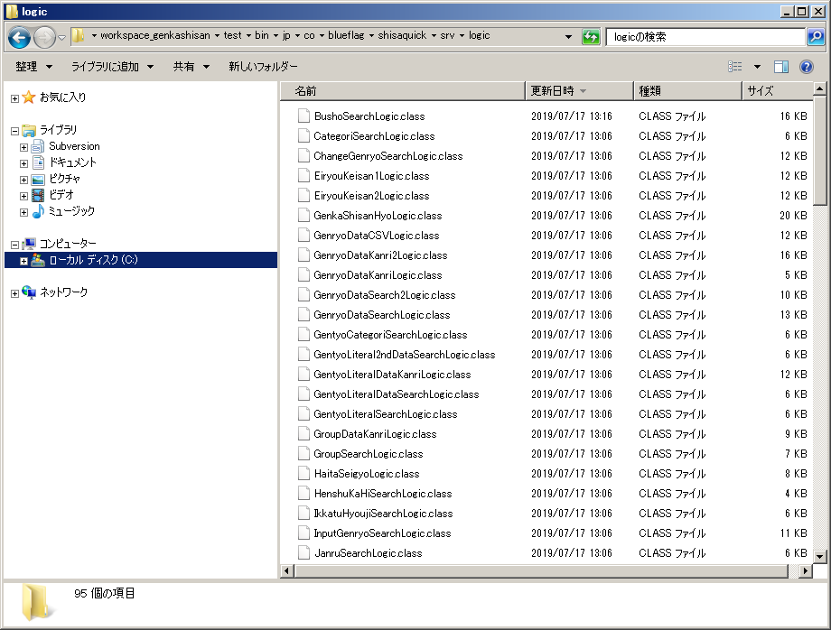
原価試算システム |  | svn://docgsv1/GS/04_0043_shisaquick/branches/rb_KPX@1900110_1 |  | ※2019/7/17時点

コンパイル（CLASSファイル作成）手順

Eclipseでビルドしてコンパイルする方法を以下に記載する（あくまでコンパイルだけ）

1 | 対象のプロジェクトをEclipseにインポートする（以下階層をプロジェクトとして認識させる）

 | svn://docgsv1/GS/04_0043_shisaquick/branches/rb_KPX@1900110_1/src/WEB/WEB-INF

 | ※一般＞既存プロジェクトをワークスペースへ だとインポートできない（プロジェクトとして認識しない）ため、SVNから直接チェックアウトしてインポートする

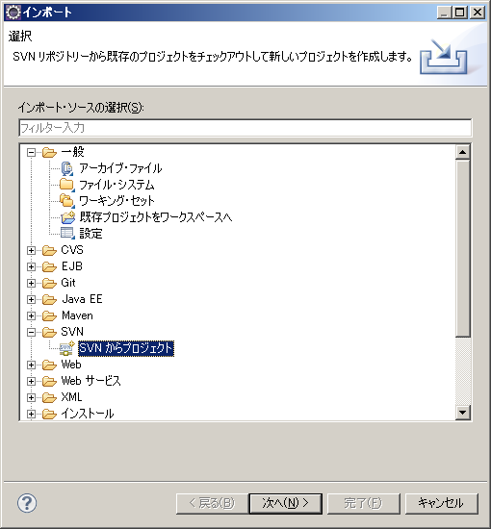

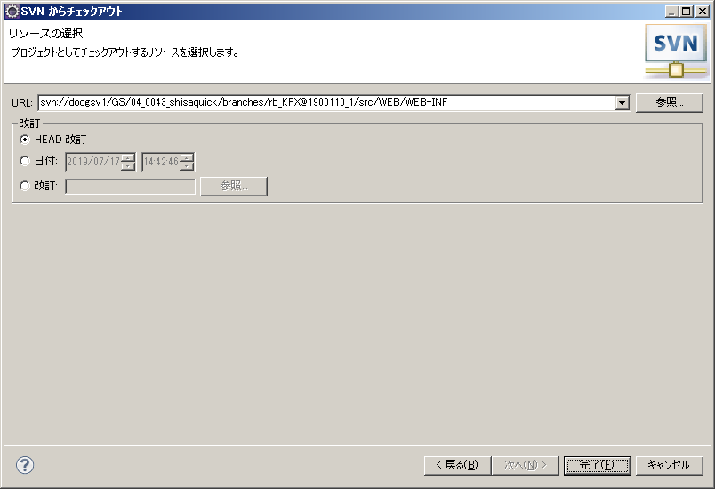

 | プロジェクト名「test」として作成
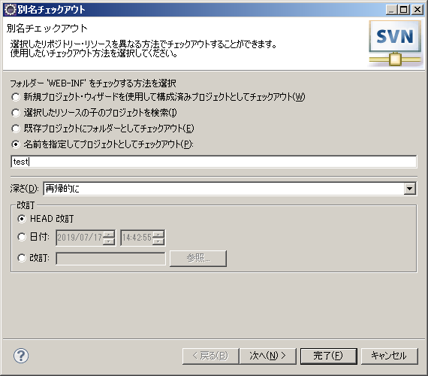

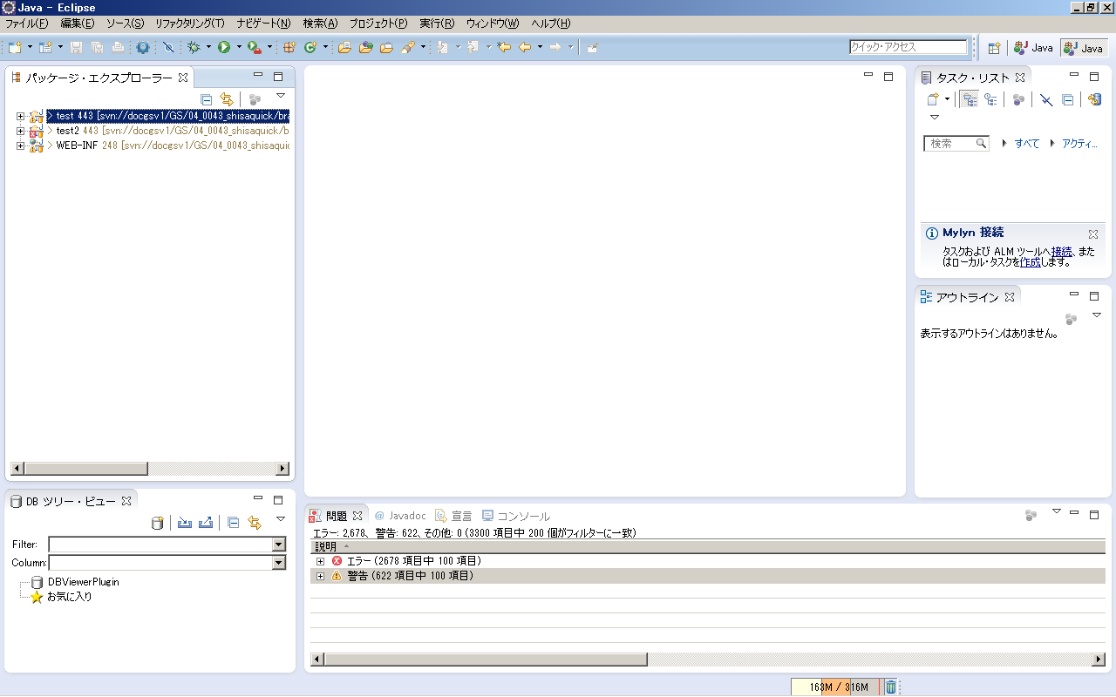

2 | プロジェクト（当資料だと「test」）を右クリック＞プロパティ＞プロジェクト・ファセット からJavaにチェックを入れる |  |  |  |  |  | Nhấp chuột phải vào dự án (trong trường hợp này là "test") > Properties > Project Facets và chọn Java.

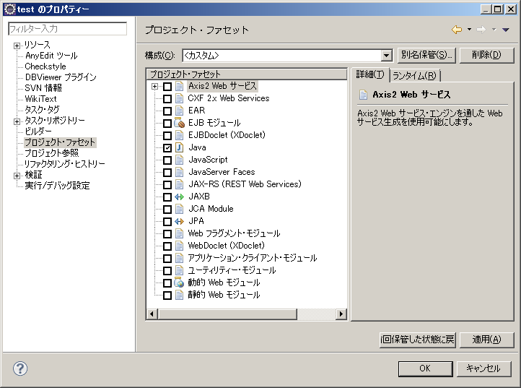

3 | プロジェクトを右クリック＞プロパティ＞リソース からエンコードをMS932に変更する（文字化けを解消） |  |  |  |  | Nhấp chuột phải vào dự án > Thuộc tính > Tài nguyên và thay đổi mã hóa thành MS932 (để loại bỏ các ký tự không rõ ràng).

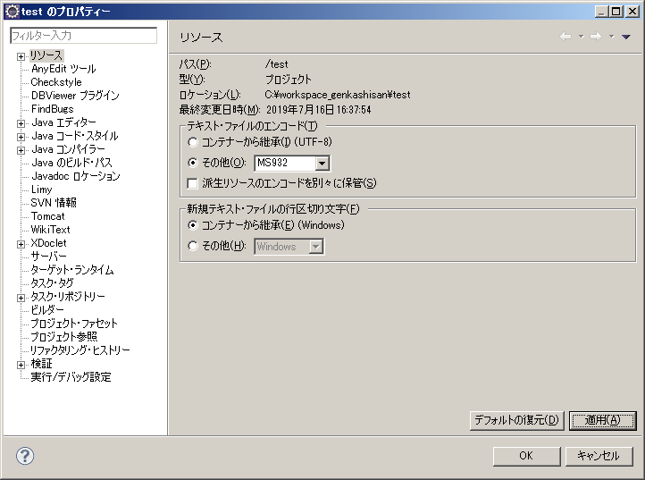

4 | プロジェクトを右クリック＞ビルドパス＞ビルドパスの構成＞ライブラリーにlib配下のjarを全て追加する(コンパイルエラー解消） |  |  |  |  |  |  | Nhấp chuột phải vào dự án > Đường dẫn xây dựng > Cấu hình đường dẫn xây dựng > Thêm tất cả các jar trong lib vào thư viện (để giải quyết lỗi biên dịch)

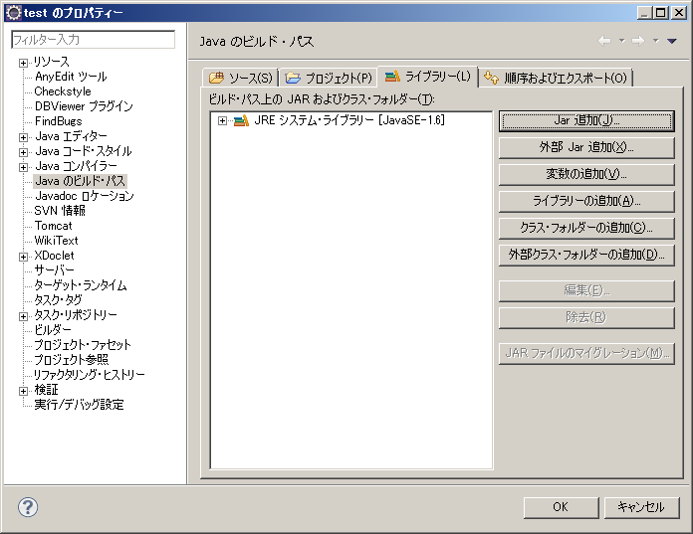
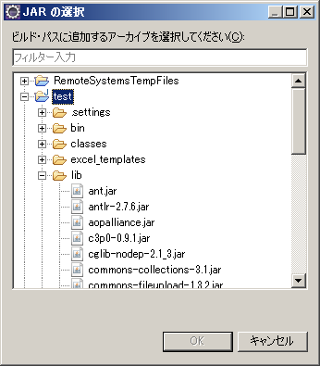

5 | 外部Jar追加でservlet-api.jarをライブラリーに追加する（インストールしたTomcatフォルダのlib配下に存在する）(コンパイルエラー解消）
 | Thêm servlet-api.jar vào thư viện bằng cách thêm Jar bên ngoài (nó tồn tại trong lib trong thư mục Tomcat đã cài đặt) (để giải quyết lỗi biên dịch)
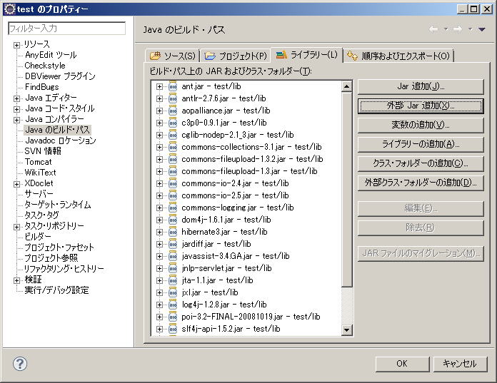

6 | classes\jp\co\blueflag\shisaquick\srvフォルダ直下を削除する(コンパイルエラー解消） |  |  |  | Xóa thư mục trực tiếp dưới classes\jp\co\blueflag\shisaquick\srv (để giải quyết lỗi biên dịch)

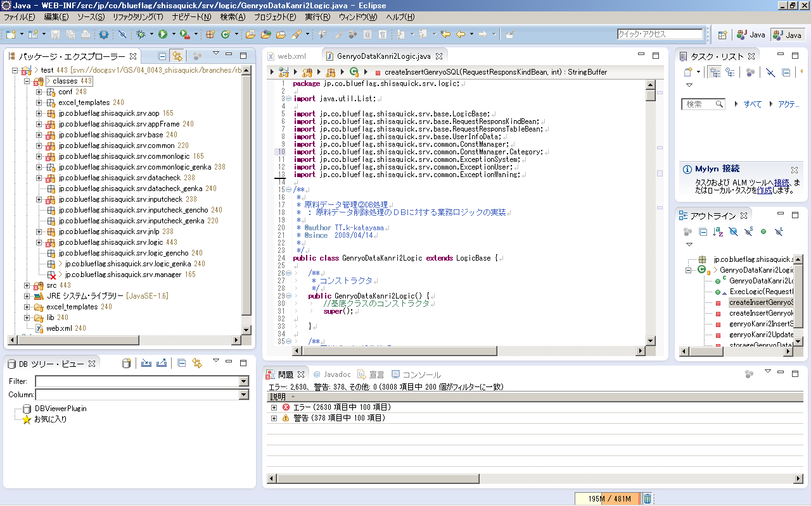

classes配下と
ｓｒｃ配下に同一クラス名が存在しているため

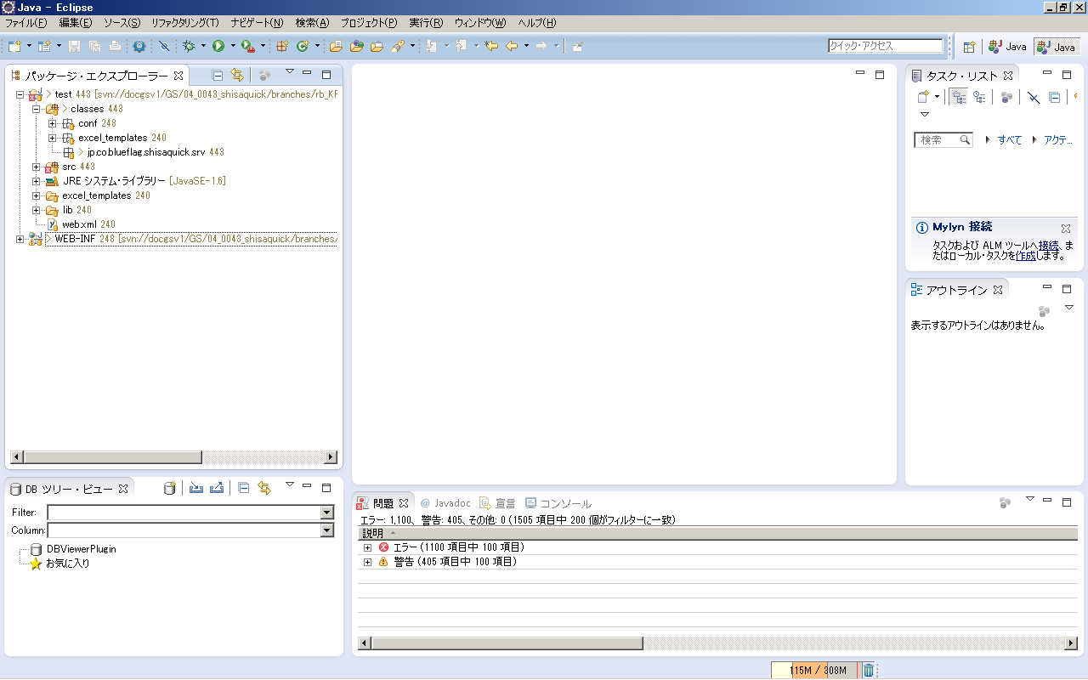

7 | src\jp\\blueflagフォルダを削除する(コンパイルエラー解消） |  | Xóa thư mục src\jp\\blueflag (để giải quyết lỗi biên dịch)
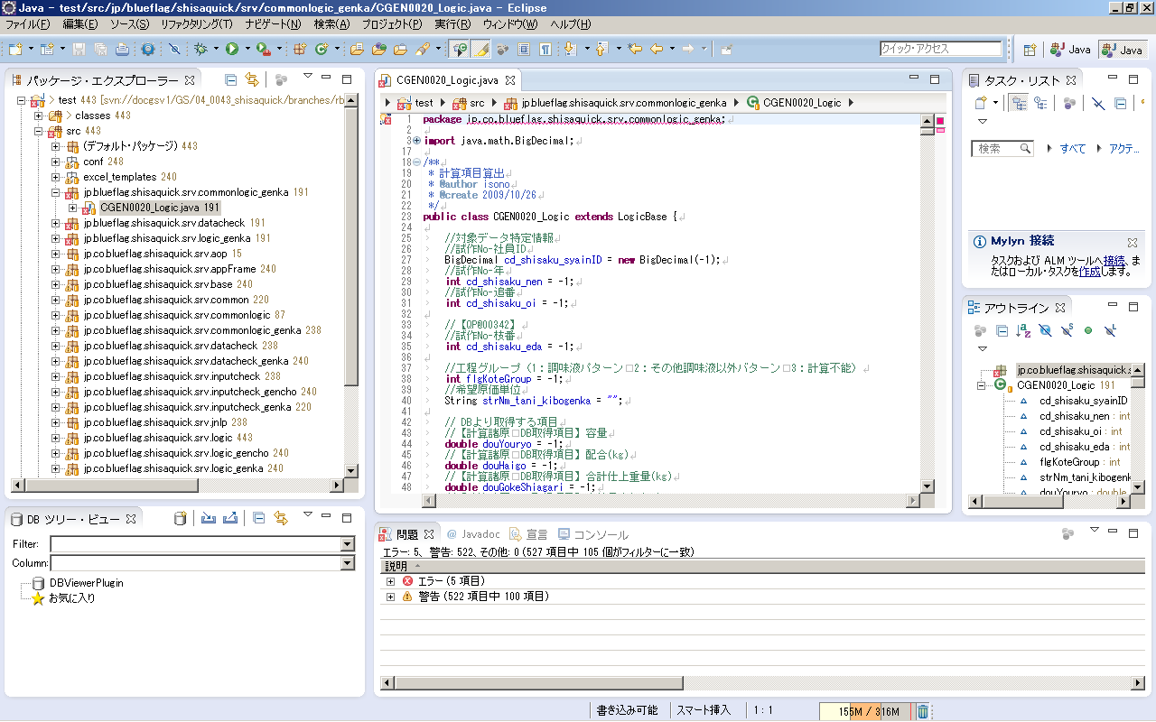

フォルダ構成と
パッケージ宣言
に差異があるためエラーが起きている
不要なソースか？

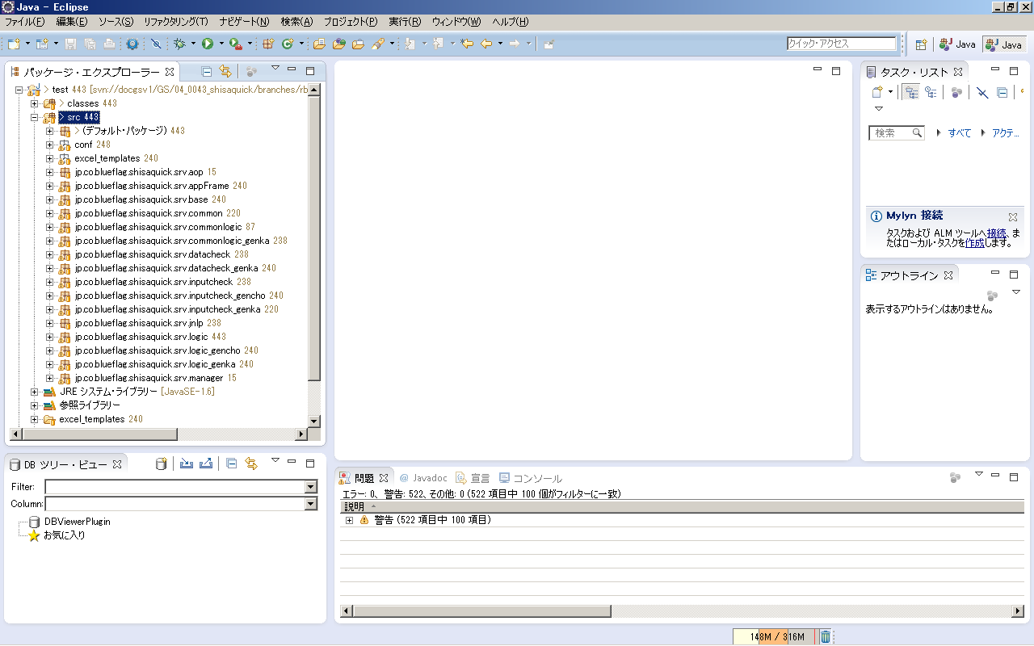

8 | 修正したソースを保存してビルドし、ワークスペースのbinフォルダにclassファイルが作成されていることを確認 |  |  |  |  |  |  |  | Lưu mã nguồn đã sửa đổi, xây dựng mã nguồn và xác nhận rằng tệp lớp đã được tạo trong thư mục bin của không gian làm việc.
 | ※メニューバー プロジェクト＞自動的にビルド にチェックが入っていれば保存時に自動的にビルドされるため、手動でのビルド処理は不要 |  |  |  |  |  |  |  | * Nếu thanh menu Dự án > Tự động xây dựng được chọn, dự án sẽ được xây dựng tự động khi lưu, do đó không cần phải xây dựng dự án theo cách thủ công.

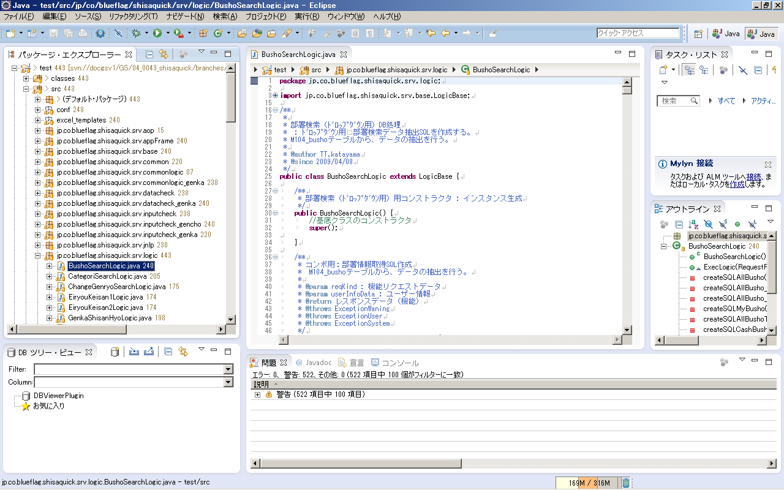

コンパイルエラーは全て解消されている想定だが、
エラーがある場合でも、対象ソースと関連ソースにエラーがなければコンパイル自体に問題はない想定

デプロイ手順
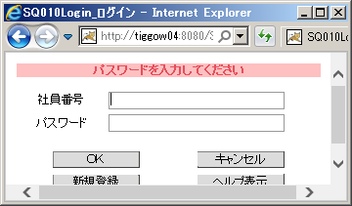
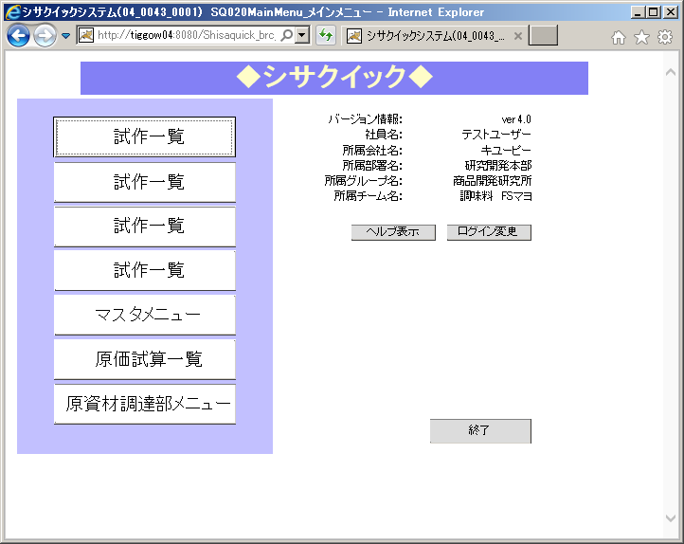
デプロイ手順

「コンパイル手順」シートで作成したCLASSファイルを再配置し、Tomcatを再起動させる方法を以下に記載する

Tomcat停止 ⇒ Classファイル配置 ⇒Tomcat起動 の順序

1 | Tomcatが存在するサーバーにリモートで接続する（今回はtiggow04）

 | ファイル名を指定して実行＞mstsc と入力してOK

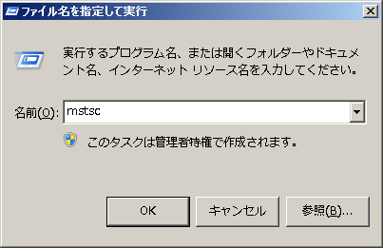

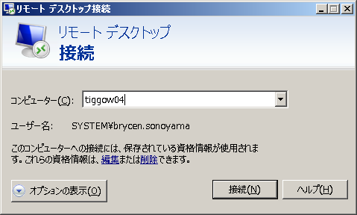



2 | タスクマネージャー＞サービス を起動

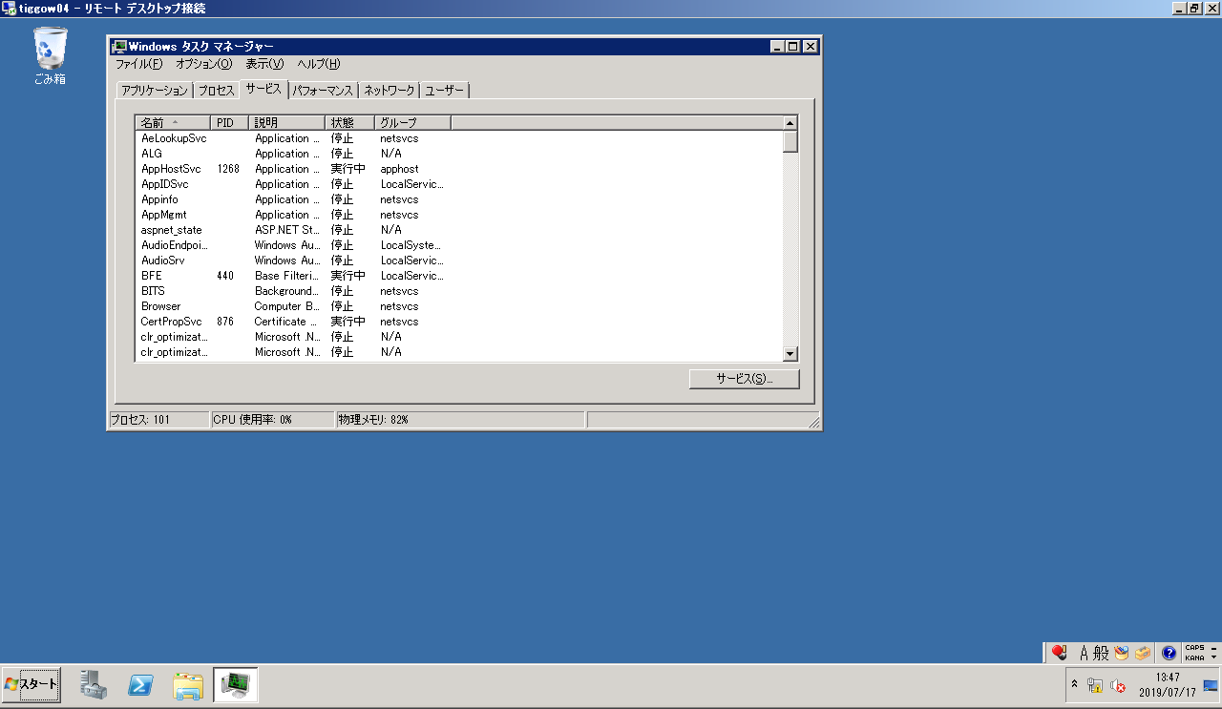

3 | Tomcatを停止する | ※他のWebアプリに影響がないか要確認

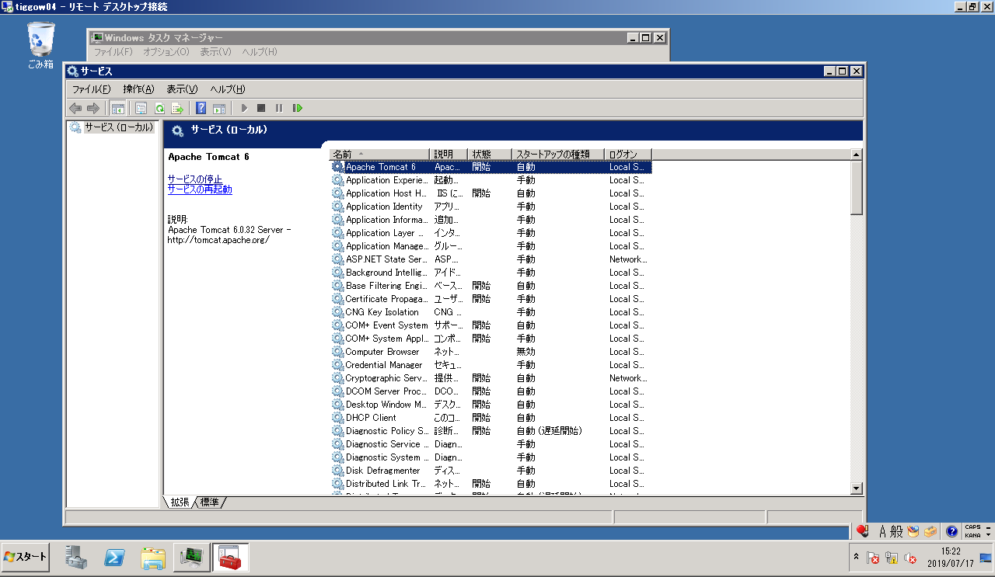



4 | 作成したCLASSファイルを配置する

 | 対象のサーバーにあるTomcatのwebapps＞対象のプロジェクト＞WEB-INF＞classes＞指定の場所 に配置する

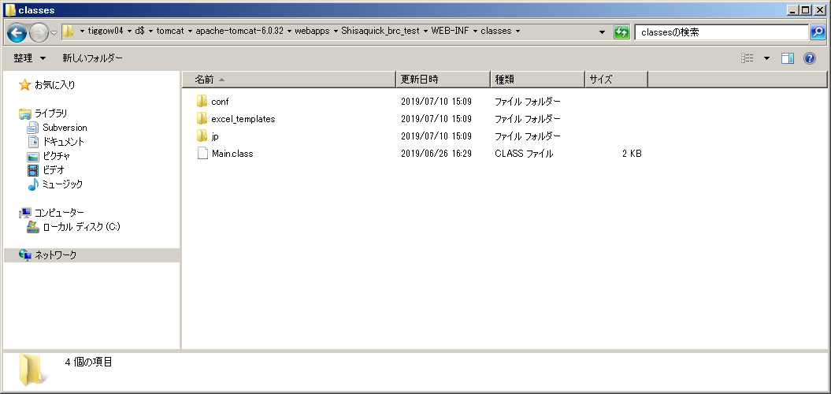

5 | Tomcatを再起動する



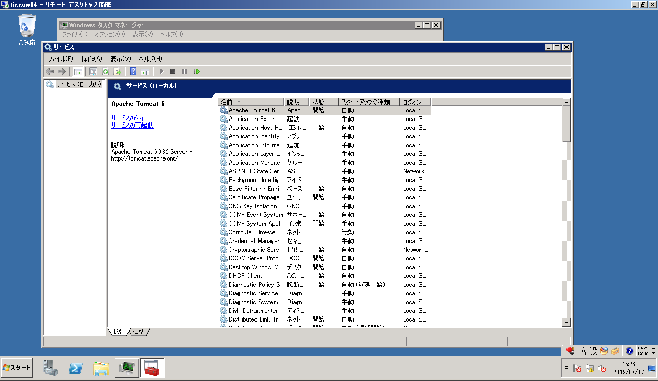

再起動後、環境に反映される

6 | デプロイ後の環境に接続できることを確認

